1.1
voltar à página inicial |  |  |  | 1 - MENUS DE NAVEGAÇÃO
 | S | N | NA
 | x |  |  | 1.1 O menu de navegação deve estar estruturado como uma lista de opções
 |  |  |  | Para que possa ser bem interpretado por tecnologias de apoio, os menus e submenus devem estar estruturados com elementos nativos, do tipo <ul>, ou com a semântica e o estado dos elementos identificados com técnicas em ARIA.

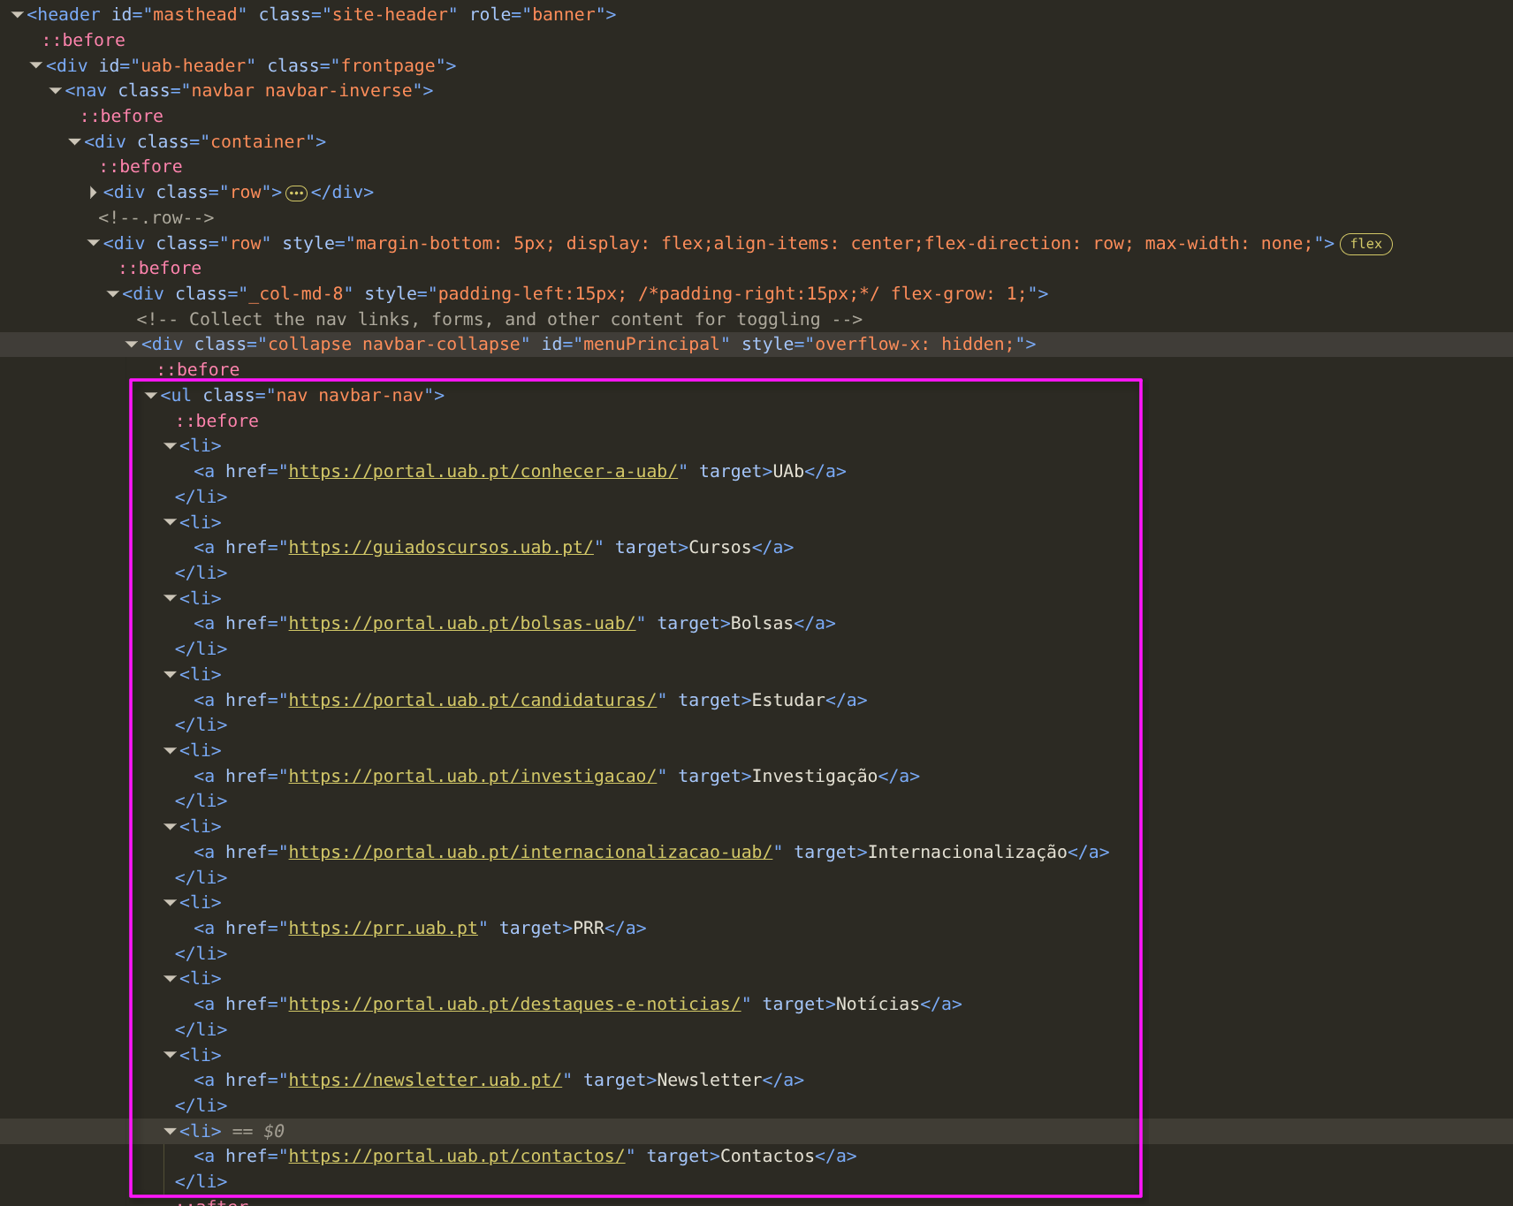
 | Listagem de evidências
 |  |  |  |  | Notas:
 |  |  |  |  | O menu principal do site encontra-se organizado numa lista não ordenada com a utilização de elementos ul e li

2.1
voltar à página inicial |  |  |  | 2 - TÍTULOS E SUBTÍTULOS
 | S | N | NA
 | x |  |  | 2.1 Existe um título <h1> marcado na página
 |  |  |  | O título principal de cada página, que sumariza o seu conteúdo, deve ser identificado como o primeiro nível dos títulos (h1). Não deverá ser utilizado mais do que um <h1> por página.

 | Listagem de evidências
 |  |  |  |  | Notas:
 |  |  |  |  | Verifica-se que o elemento h1 existe na página, que sumariza o conteúdo, e que existe apenas um elemento deste tipo
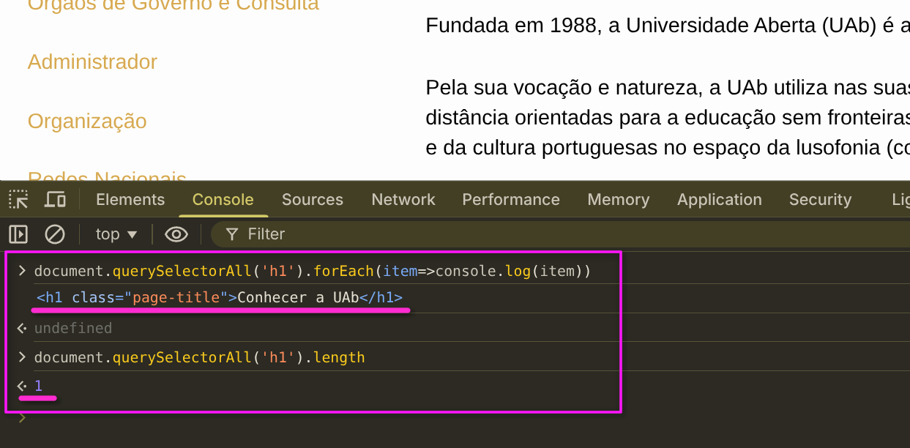

2.2
voltar à página inicial |  |  |  | 2 - TÍTULOS E SUBTÍTULOS
 | S | N | NA
 | x |  |  | 2.2 Existe uma marcação hierarquizada de títulos e subtítulos na página (<h1>...<h6>)
 |  |  |  | Os títulos são empregues de forma hierárquica para melhor estruturar os conteúdos, das informações mais gerais às mais particulares. Deverão ser usados de forma consistente por todo o sítio Web.

 | Listagem de evidências
 |  |  |  |  | Notas:
 |  |  |  |  | Verifica-se que existe uma organização de cabeçalhos lógica e válida na página

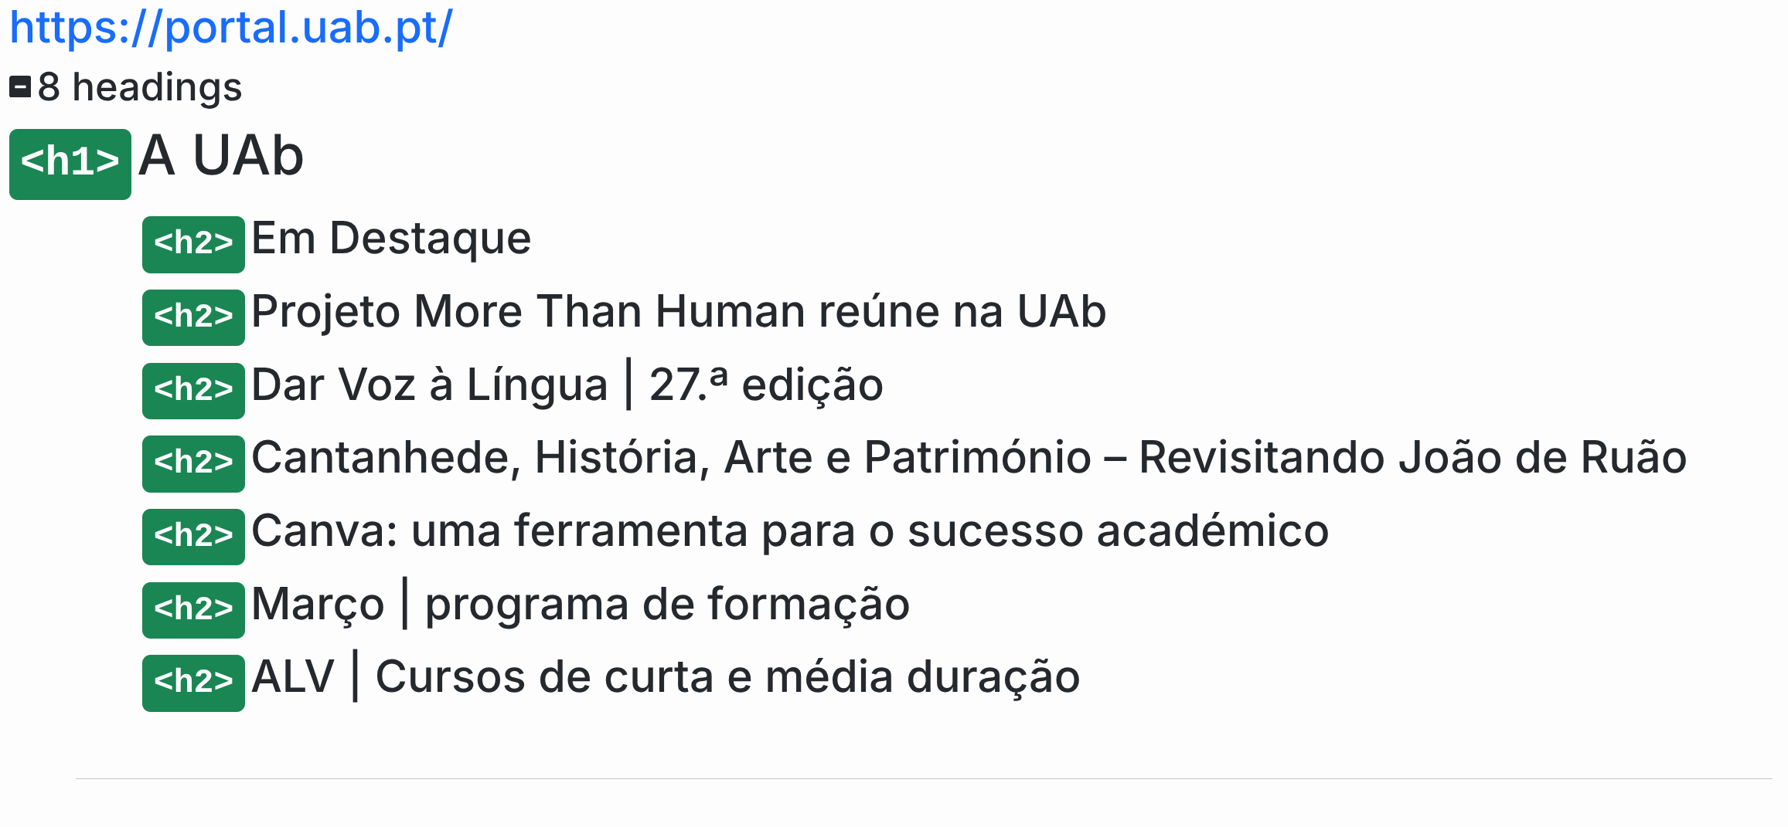

5.1
voltar à página inicial |  |  |  | 5 - GRÁFICOS E IMAGENS-LINK
 | S | N | NA
 | x |  |  | 5.1 A imagem ou gráfico tem um equivalente alternativo em texto curto e correto
 |  |  |  | As imagens não decorativas deverão ter uma descrição breve associada, nomeadamente através do uso do atributo <ALT>. Esta legenda deve descrever fielmente o propósito da imagem no contexto em que se encontra.

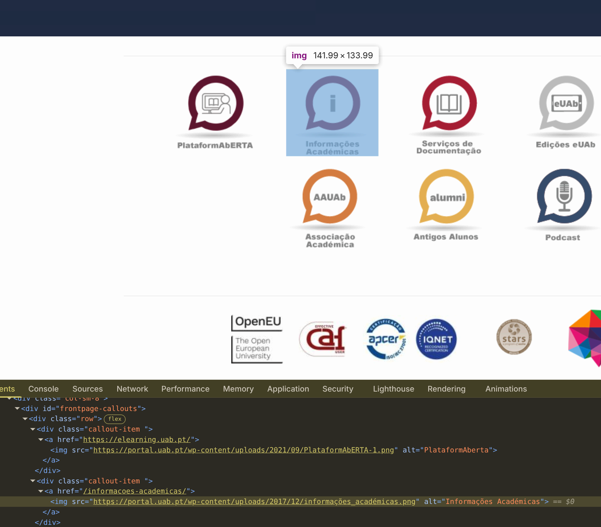
 | Listagem de evidências
 |  |  |  |  | Notas:
 |  |  |  |  | Confirma-se que as imagens não decorativas se encontram etiquetadas com o atributo alt

6.1
voltar à página inicial |  |  |  | 6 - CONTRASTE
 | S | N | NA
 | x |  |  | 6.1 No corpo de um documento, o rácio de contraste entre a cor do texto normal (menor que 18 pontos ou menor que 14 pontos negrito) e a cor do fundo é superior a 4,5:1
 |  |  |  | Deve assegurar-se no corpo do documento que o rácio de contraste entre a cor do texto e a cor de fundo é, no mínimo, de 4,5:1, de forma a assegurar a sua legibilidade para utilizadores com deficiências da visão.

 | Listagem de evidências
 |  |  |  |  | Notas:
 |  |  |  |  | Verifica-se que o rácio de contraste é cumprido no corpo do texto, com o menor rácio de contraste identificado (no menu do site) a situar-se no 5,36:1
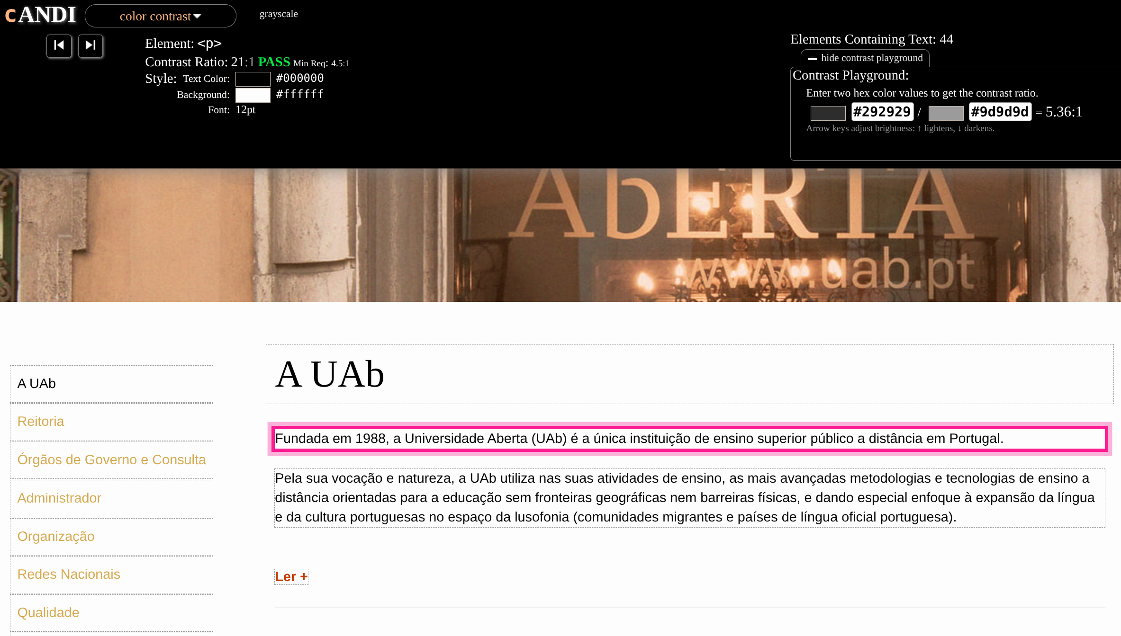

6.2
voltar à página inicial |  |  |  | 6 - CONTRASTE
 | S | N | NA
 | x |  |  | 6.2 O rácio de contraste entre a cor do texto de tamanho grande (maior ou igual que 18 pontos ou maior ou igual que 14 pontos negrito) e a cor do fundo é superior a 3:1
 |  |  |  | Os textos de tamanho superior a 18 pontos, ou os textos de tamanho superior a 14 pontos mas a negrito, devem assegurar um rácio de contraste mínimo de 3:1 entre a cor do texto e a cor do fundo.

 | Listagem de evidências
 |  |  |  |  | Notas:
 |  |  |  |  | Critério cumprido com um rácio de contraste de 21:1
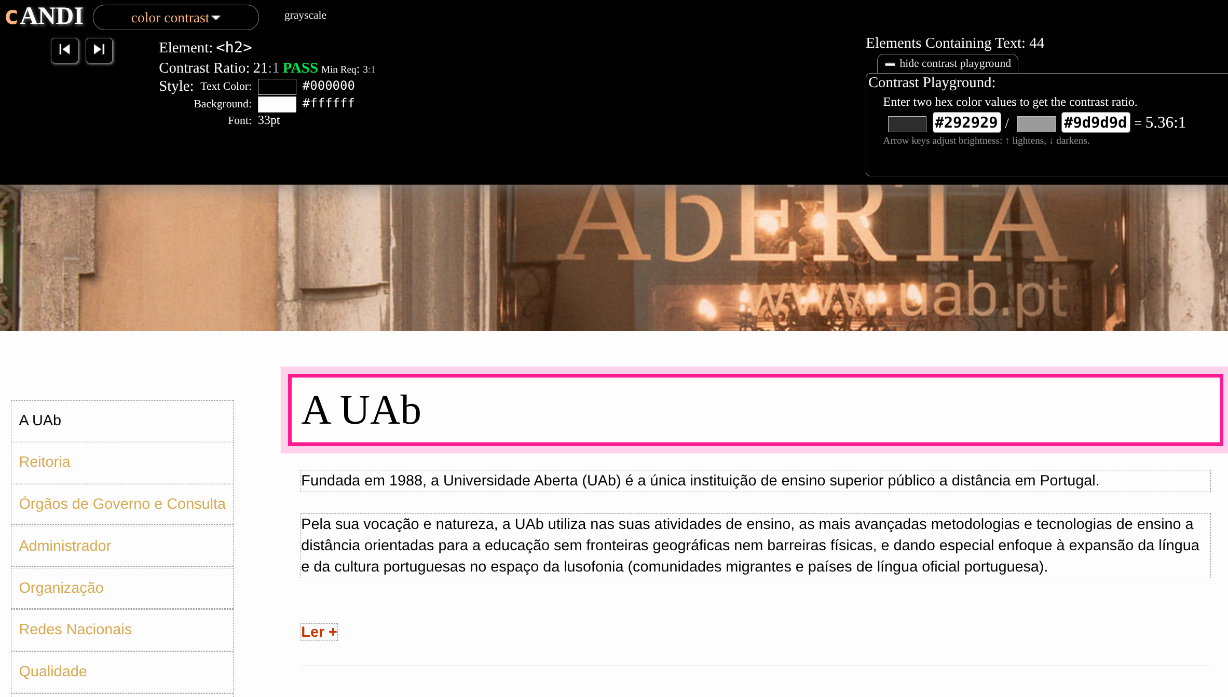

7.1
voltar à página inicial |  |  |  | 7 - PLAYERS
 | S | N | NA
 | x |  |  | 7.1 Deve ser possível ativar os botões de controlo do leitor quer com o rato quer com o teclado
 |  |  |  | Os leitores de multimédia não devem iniciar automaticamente a reprodução dos elementos e têm de ser operáveis usando apenas um rato ou usando apenas um teclado.

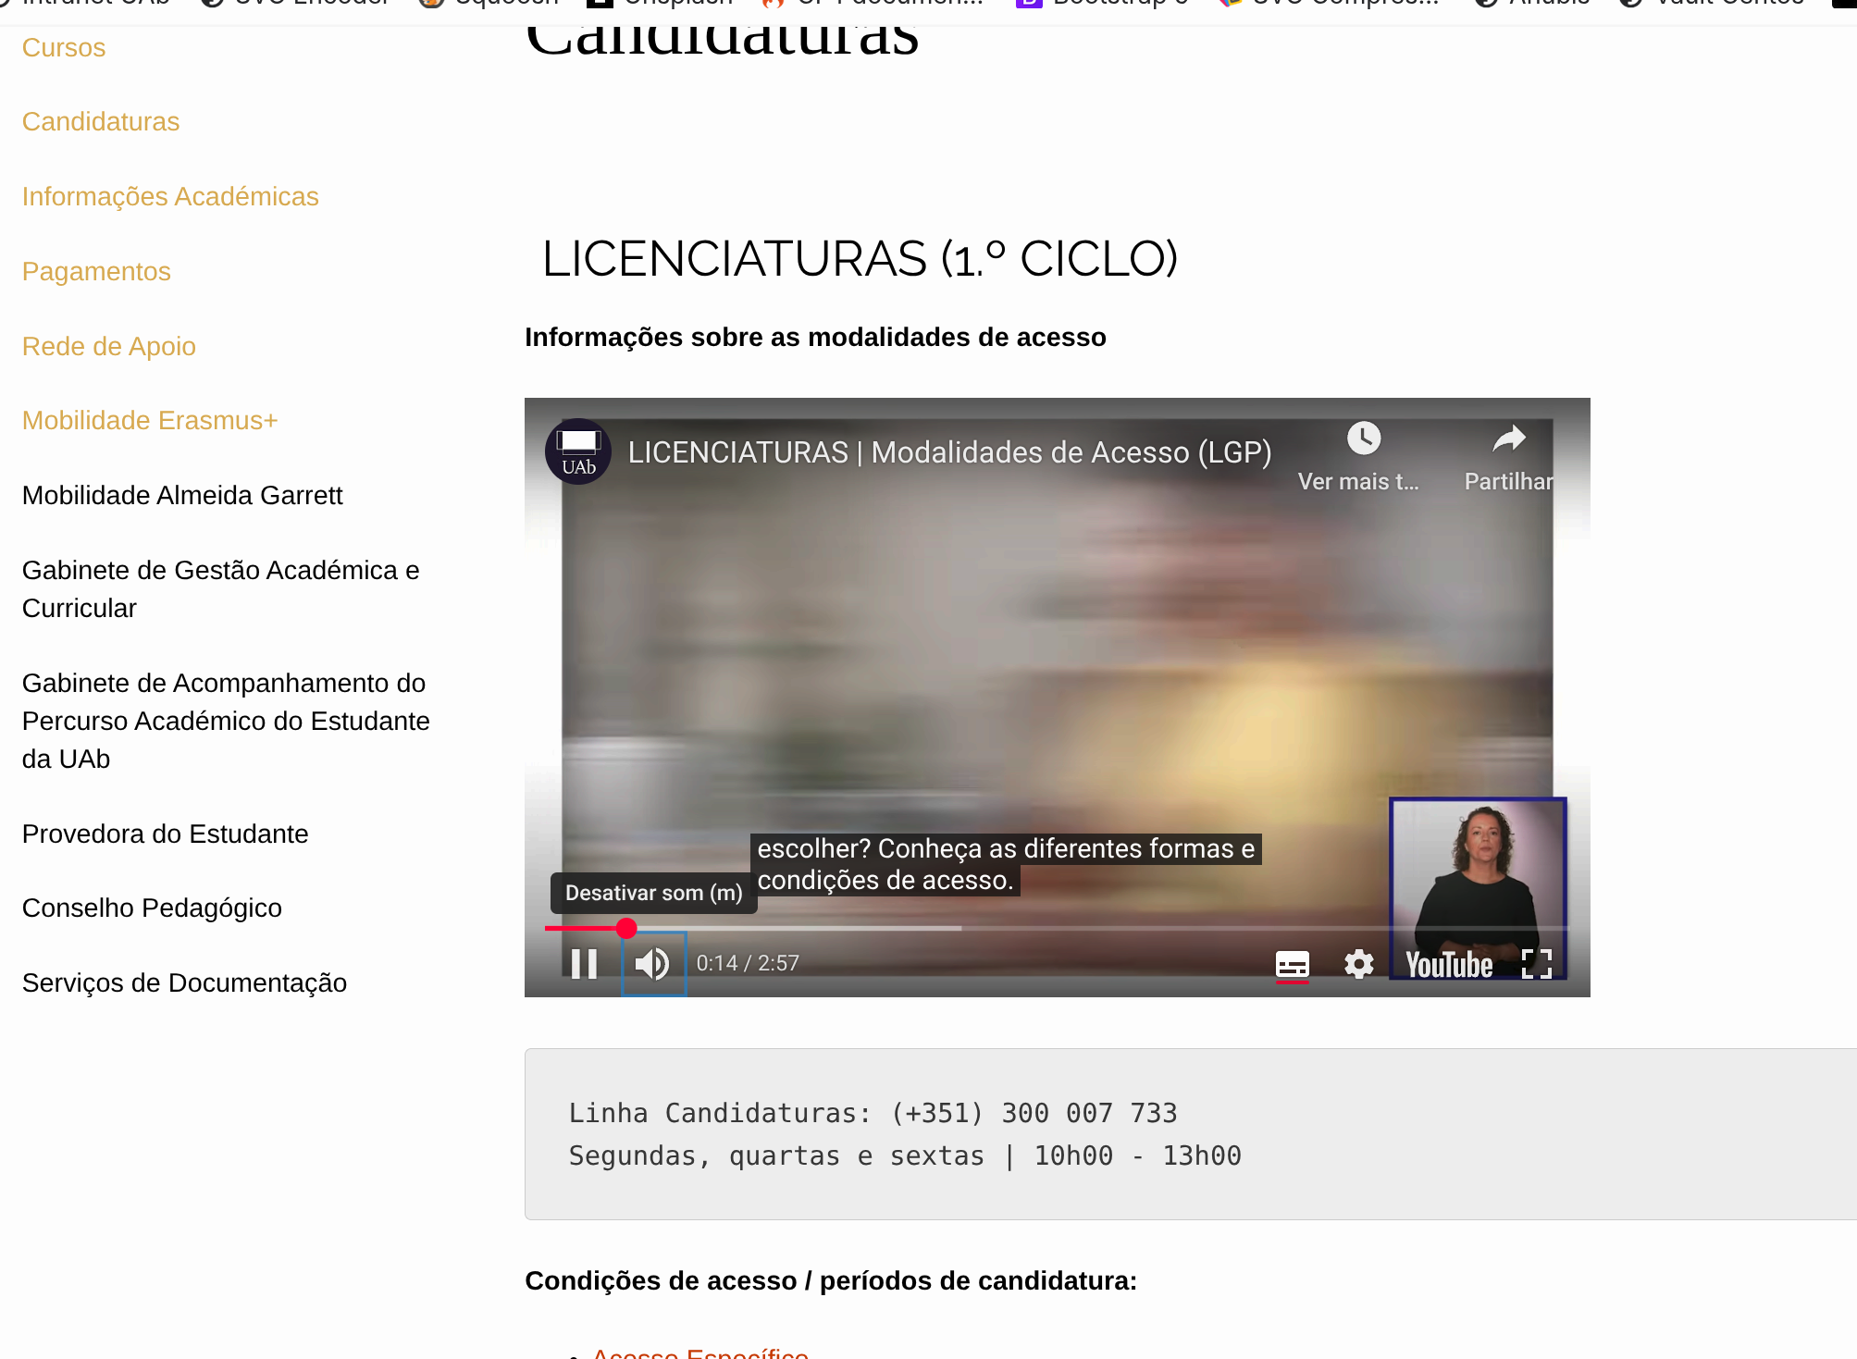
 | Listagem de evidências
 |  |  |  |  | Notas:
 |  |  |  |  | Verificou-se a conformidade do critério para o vídeo identificado.

7.2
voltar à página inicial |  |  |  | 7 - PLAYERS
 | S | N | NA
 | x |  |  | 7.2 O vídeo ou o áudio deve conter preferencialmente legendas fechadas sincronizadas. Caso não seja possível, no mínimo, deve disponibilizar-se uma transcrição textual
 |  |  |  | O uso de legendas fechadas destina-se essencialmente a pessoas surdas. Recomendam-se para a produção das referidas legendas técnicas de tradaptação conhecidas para o efeito bem como o enriquecimento das legendas de sons cuja mensagem não seja percetível visualmente (por ex., o toque de uma campaínha de uma porta). Para vídeos com mensagens eminentemente visuais (por ex., um vídeo com música de fundo que passa um conjunto de mensagens apenas percetíveis à visão), os mesmos devem ter uma versão equivalente alternativa com produção de audiodescrição. A audiodescrição é fundamental para que pessoas cegas ou com baixa visão possam percecionar a mensagem veiculada.

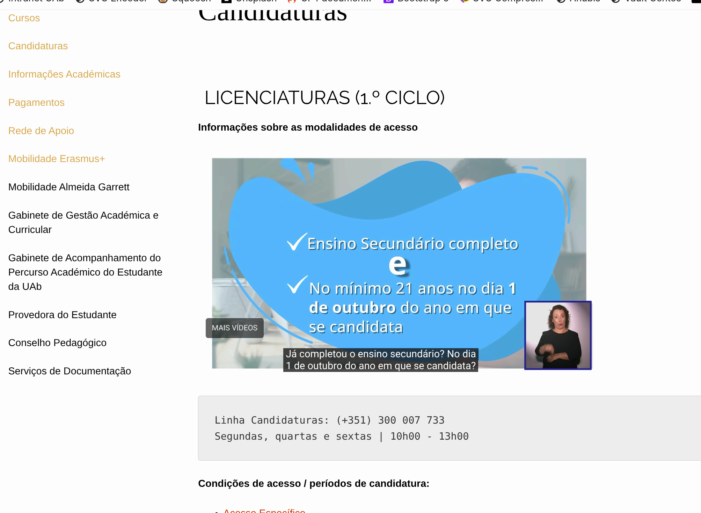
 | Listagem de evidências
 |  |  |  |  | Notas:
 |  |  |  |  | Verificou-se que os vídeos disponíveis na página se encontram legendados e que as legendas estão sincronizadas. Existe ainda legendagem em LGP.

8.1
voltar à página inicial |  |  |  | 8 - ESTRUTURA DA PÁGINA
 | S | N | NA
 | x |  |  | 8.1 Quando se retira a CSS, todos os elementos HTML devem alinhar à esquerda
 |  |  |  | Quando se desativam todos os estilos visuais, o conteúdo da página é apresentado alinhado à esquerda e apresenta-se de forma linear.

 | Listagem de evidências
 |  |  |  |  | Notas:
 |  |  |  |  | Confirmou-se um comportamento conforme com o critério de verificação
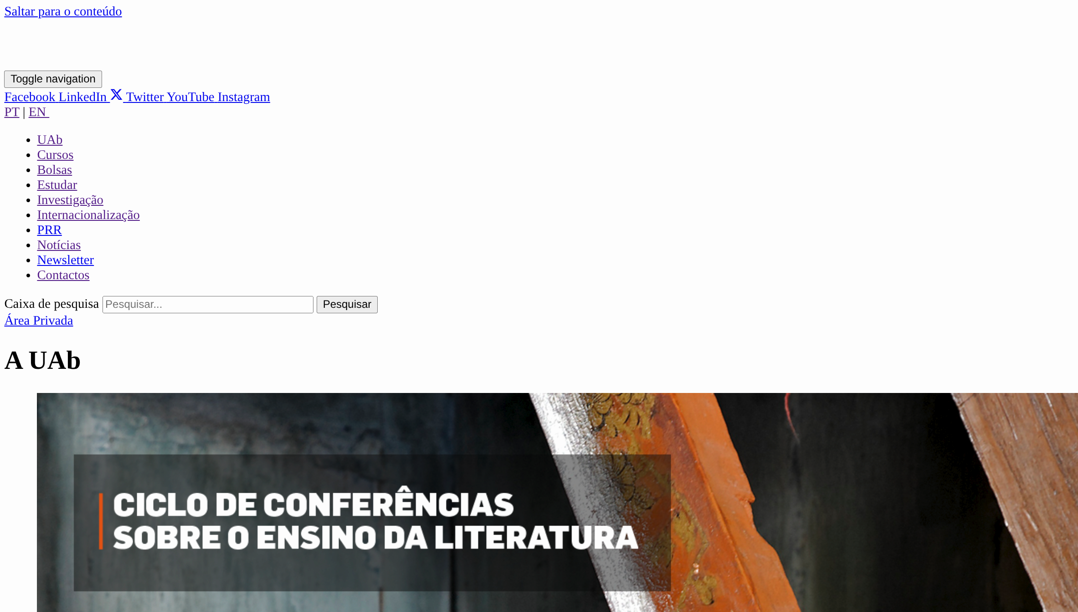

8.3
voltar à página inicial |  |  |  | 8 - ESTRUTURA DA PÁGINA
 | S | N | NA
 | x |  |  | 8.3 Quando se retira a CSS, deve ser possível reconhecer a semântica dos diversos elementos
 |  |  |  | Os elementos que estruturam o conteúdo devem estar semanticamente bem estruturados, usando os elementos de HTML apropriados a cada tipo de conteúdo, como títulos, parágrafos, listas, ...

 | Listagem de evidências
 |  |  |  |  | Notas:
 |  |  |  |  | Confirmou-se a utilização dos elementos HTML semanticamente adequados para os conteúdos apresentados
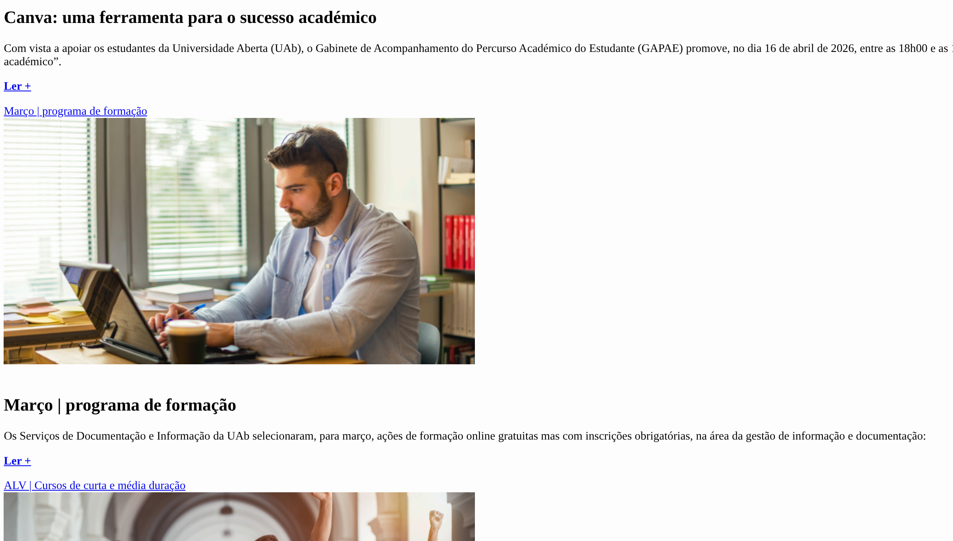

8.5
voltar à página inicial |  |  |  | 8 - ESTRUTURA DA PÁGINA
 | S | N | NA
 | x |  |  | 8.5 A maquetização da página é feita sem recorrer ao elemento <table>
 |  |  |  | A estrutura de composição gráfica da página não é feita recorrendo a elementos de tabela mas sim a uma maior diversidade de elementos semânticos (por ex., <main>) e genéricos (por ex., <div>), que permitem a recomposição visual para diferentes tipos e dimensões de ecrã.

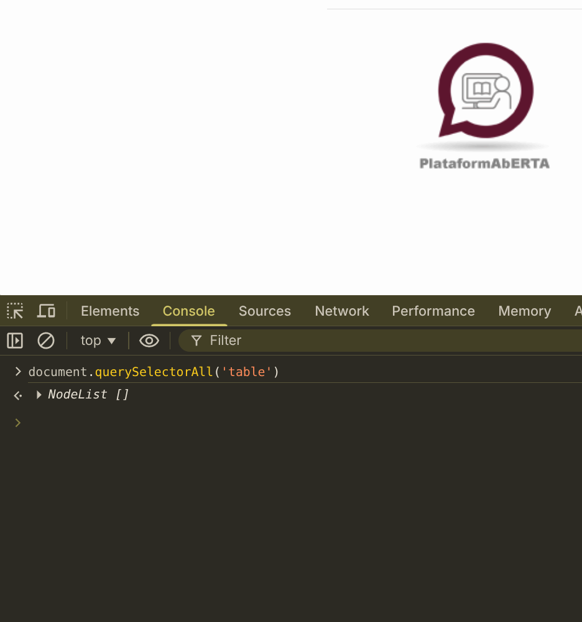
 | Listagem de evidências
 |  |  |  |  | Notas:
 |  |  |  |  | Não se identificou a utilização de tabelas para a definição de layouts no site em análise

10.1
voltar à página inicial |  |  |  | 10 - FICHEIROS PDF
 | S | N | NA
 | x |  |  | 10.1 Nos ficheiros PDF é possível, no mínimo, extrair o conteúdo textual para formato TXT
 |  |  |  | Os ficheiros PDF devem ter o seu texto inteiramente extraível para que se possa passar o respetivo conteúdo para um processador de texto sem perda de informação.

 | Listagem de evidências
 |  |  |  |  | Notas:
 |  |  |  |  | Nos ficheiros PDF validados verificou-se que era possível extrair a informação em formato de texto
